Energía mensual
Ubicación: | Ciudad Universitaria - Universidad Autónoma de Nuevo León, San Juan de la Cruz, Anahuac, San Nicolás de los Garza, Nuevo León, 66450, México

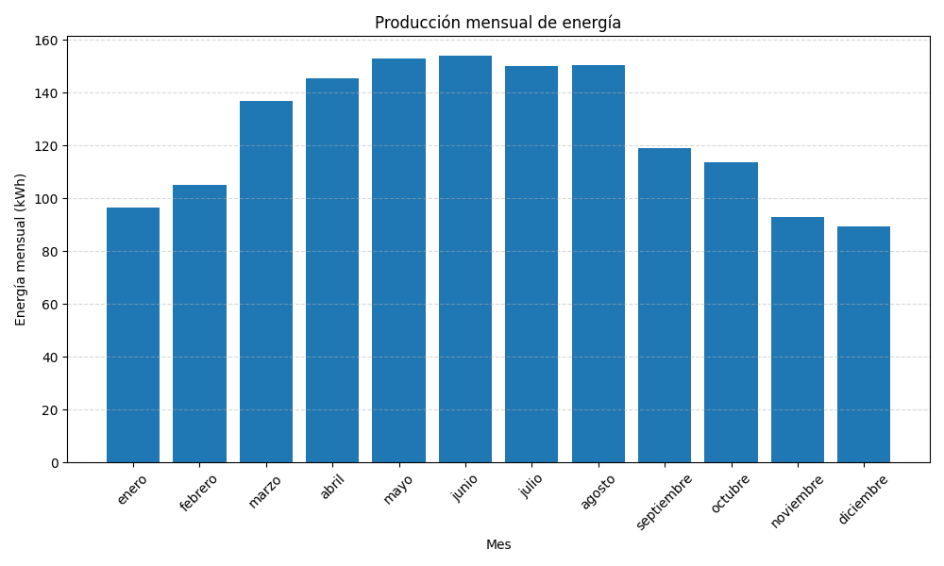
Mes | Energía (kWh)
Enero | 96.29
Febrero | 104.91
Marzo | 136.64
Abril | 145.51
Mayo | 152.86
Junio | 153.8
Julio | 150.1
Agosto | 150.4
Septiembre | 118.9
Octubre | 113.58
Noviembre | 93.01
Diciembre | 89.21

